DGTOF
 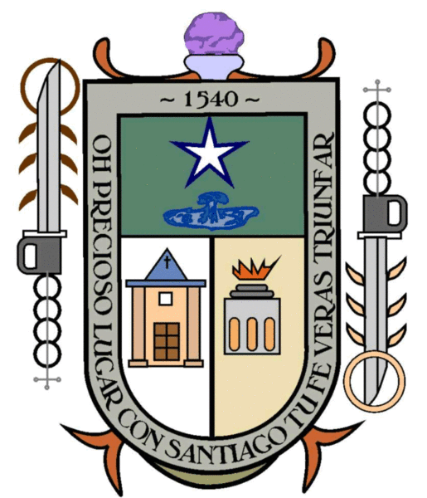 MUNICIPIO DE SANTIAGO MARAVATÍO, GUANAJUATO. Formato de Programas con Recursos Concurrente Por Orden de Gobierno Periodo: Enero-Marzo del año 2023
Nombre del programa a | Federal |  | Estatal |  | Municipal |  | Otros |  | Monto Total j=c+e+g+i
 | Dependencia /Entidad b | Aportación (Monto) c | Dependencia /Entidad d | Aportación (Monto) e | Dependencia /Entidad f | Aportación (Monto) g | Dependencia /Entidad h | Aportación (Monto) i
DESARROLLO TERRITORIAL SUSTENTABLE |  | 0.00 | SDAYR | 175,000.00 | DESARROLLO RURAL | 84,000.00 | BENEFICIARIOS | 91,000.00 | 350,000.00
MI FAMILIA PRODUCTIVA SUSTENTABLE |  | 0.00 | SDAYR | 149,362.50 | DESARROLLO RURAL | 89,617.50 | BENEFICIARIOS | 79,660.00 | 318,640.00

C. José Guadalupe Paniagua Cardoso
Presidente Municipal
C. Mayra Cardoso Hernández
Regidora. Presidenta CHPyCP
C.P. Andrea Centeno Cardoso
Tesorera Municipal

